Licences - Mode d'emploi

Notes de lecture

Champ
109 Fédérations sportives agréées par le Ministère des sports délivrant des licences annuelles chaque année entre 2016 et 2025
Les évolutions des licences annuelles sont donc à champ constant (109 fédérations) sur la période 2016-2025

Période du recensement
2016-2025. Le recensement 2025 correspond, selon l'organisation des fédérations, à l'année 2025, à la saison 2024/2025, ou même à d'autres formats (saisonnier par exemple)

Définitions

Licences annuelles
Titres de participation délivrés par une fédération agréée moyennant une cotisation annuelle donnant accès aux activités organisées par la fédération ou ses structures affiliées pour l’ensemble de la saison. Elles se distinguent des licences de plus courtes durées, des autres titres de participation, et de la simple adhésion à un club sportif. Les licences annuelles peuvent donner accès à des pratiques compétitives, de loisirs, ou d’encadrement (entraîneur, arbitre, dirigeant).

Précisions méthodologiques

Méthodologie
Une fiche méthodologique disponible sur le site de l'INJEP développe la méthodologie.

2.Fam_graph
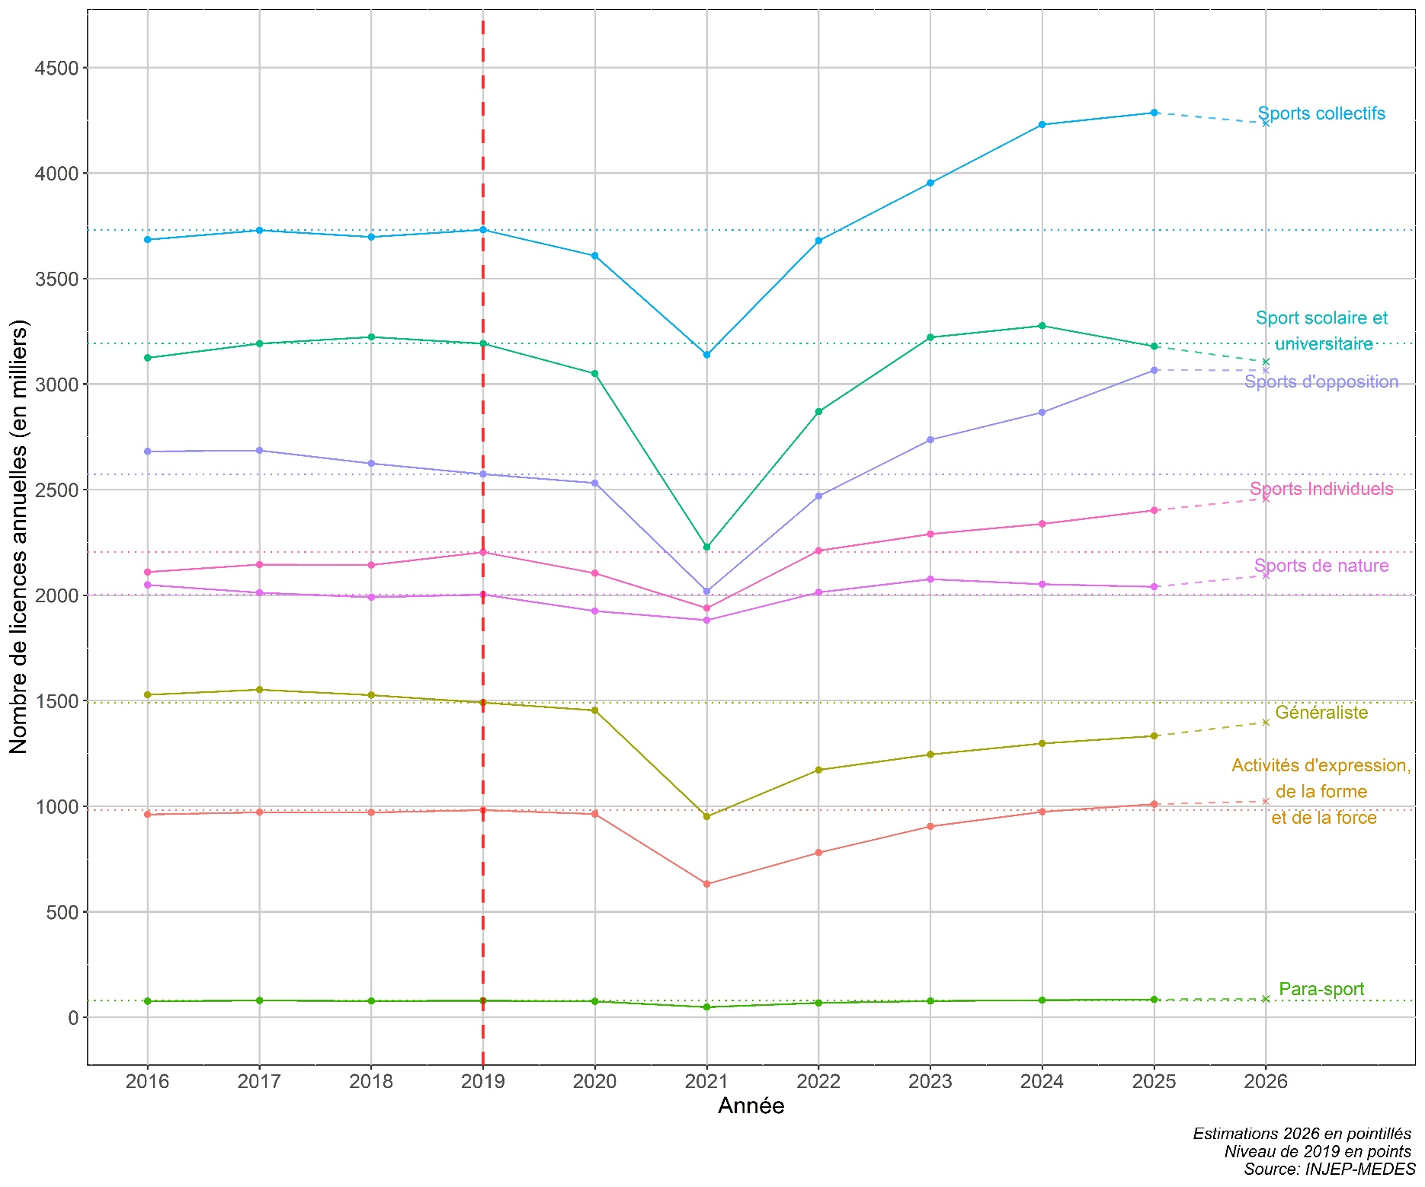
2. Evolution des licences annuelles 2016-2025 à champ constant avec estimations provisoires 2026 par famille de fédérations
Données au 28/07/2026
Champ : 109 fédérations sportives agréées par le Ministère des sports délivrant des licences annuelles chaque année entre 2016 et 2025 (champ constant)
Source : Recensement des licences et clubs, INJEP-MEDES

